工作表1
150 |  | 1 |  |  |  | 2 |  |  |  | 3 |  |  |  | 已購買 | 26.8
 |  |  |  |  |  |  |  |  |  |  |  |  |  |  | 17.9%
Percentage | Type | Stock | % | 配置金額 | 已購買 | Stock | % | 配置金額 | 已購買 | Stock | % | 配置金額 | 已購買 |  |  | Stock
65% | 科技股:高風險 | MSFT | 25% | 37.5 | 9 | GOOGL | 15% | 22.5 | 3.6 | AAPL | 25% | 37.5 | 2.6
15% | 穩定股：飲食 | MCD | 15% | 22.5 |  | SBUX | 0% | 0 |  | GIS | 0% | 0 |  |  |  | HSY
20% | 穩定股：民生消費 | MA | 20% | 30 | 11.6 | V |  | 0 |  | JNJ |  | 0 |  |  |  | PG

100% |  |  |  |  |  |  |  |  |  |  |  |  |  | 100%
 | Type
科技股:高風險 | 65%
穩定股：飲食 | 15%
穩定股：民生消費 | 20%

工作表2
先分過去三年（五年）的資料點 | 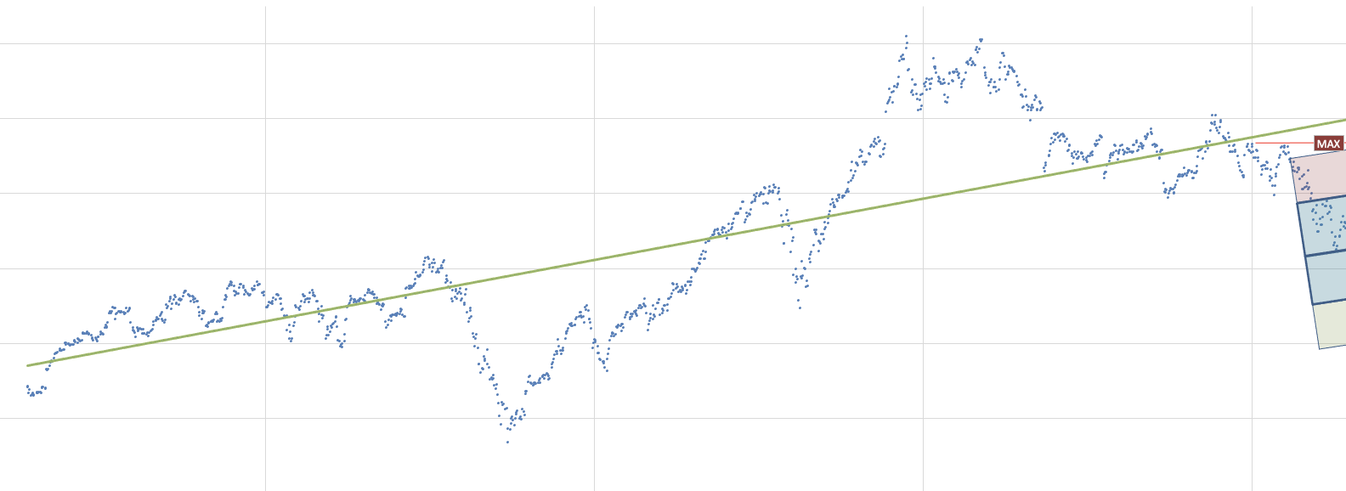
調整區間, 數值區間 方便觀察 | 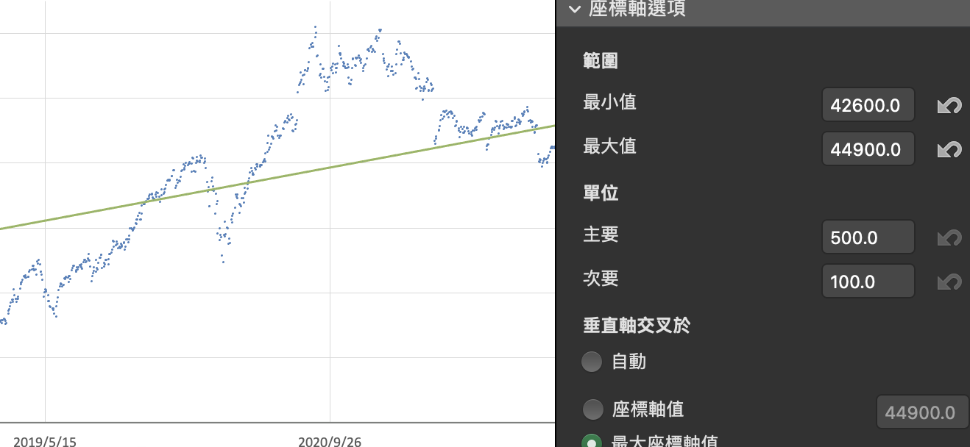
找出過去三年（五年）股價最高點 |  | 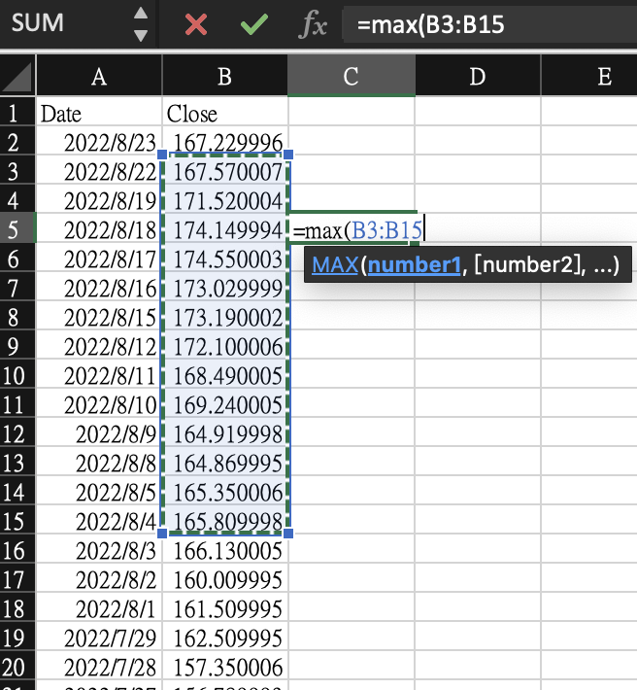
找出過去三年（五年）pe的 標準差 |  | 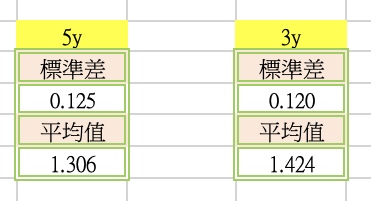
依照得到的最高點, 再依照上季eps, 推出本季如果要達到最高股價的 pe | 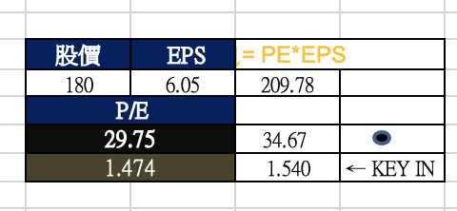
繪製本季最高本益比的水平線
繪製本季度的區間, 並且取區間中間點作為交點用 | 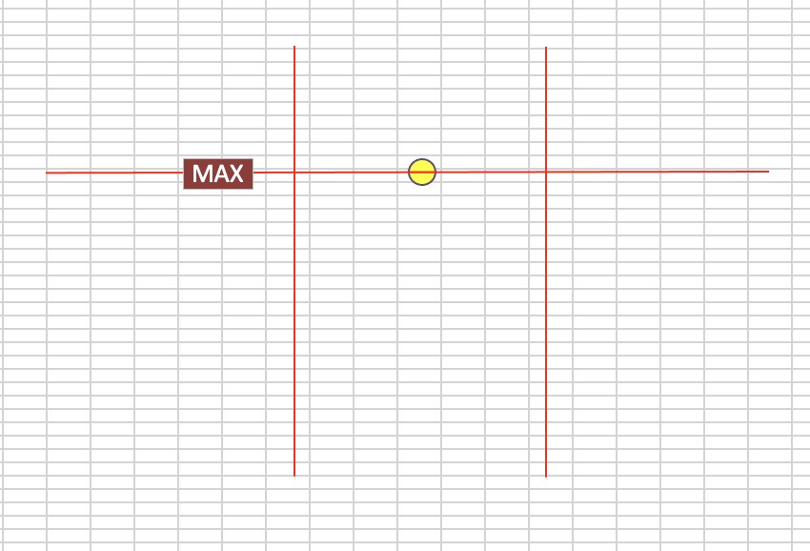
把區間拉到本季度區間資料點 | 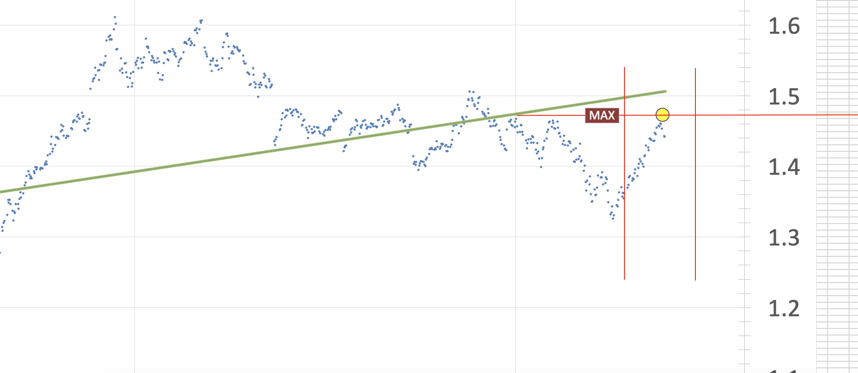
繪製標準差區間 |  | 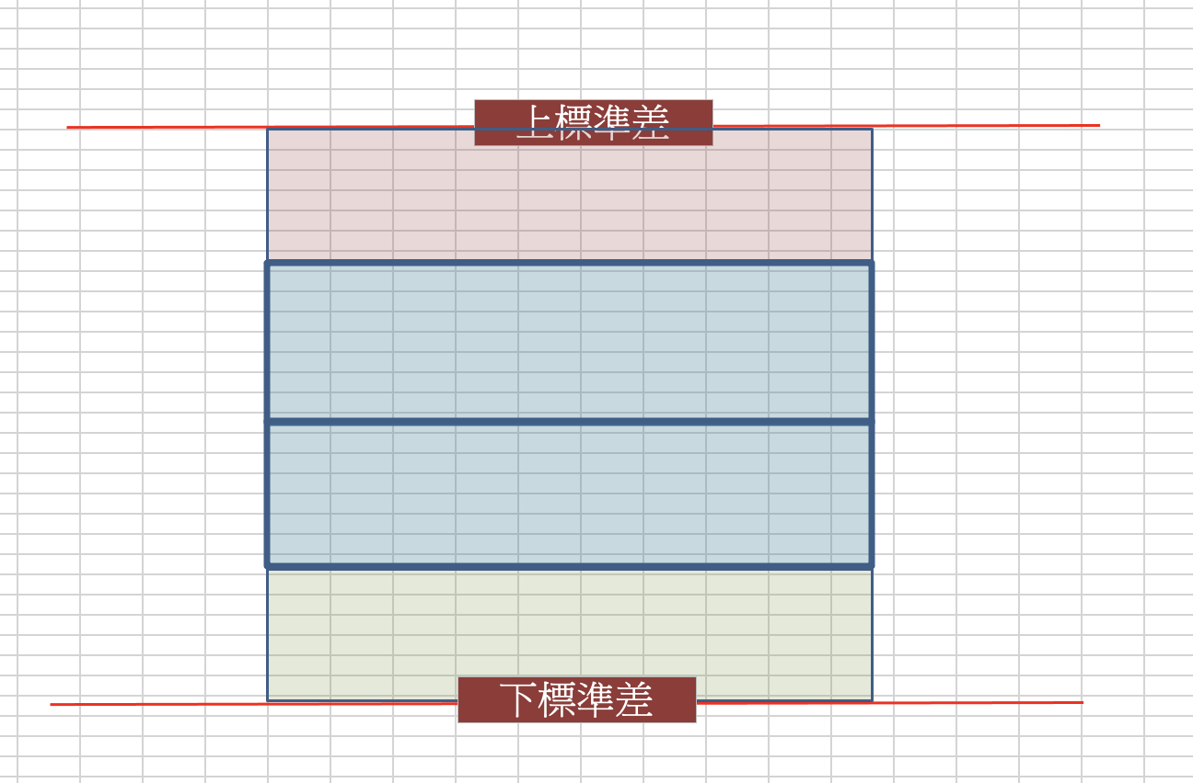
將標準差區間圖放入本季度區間 |  | 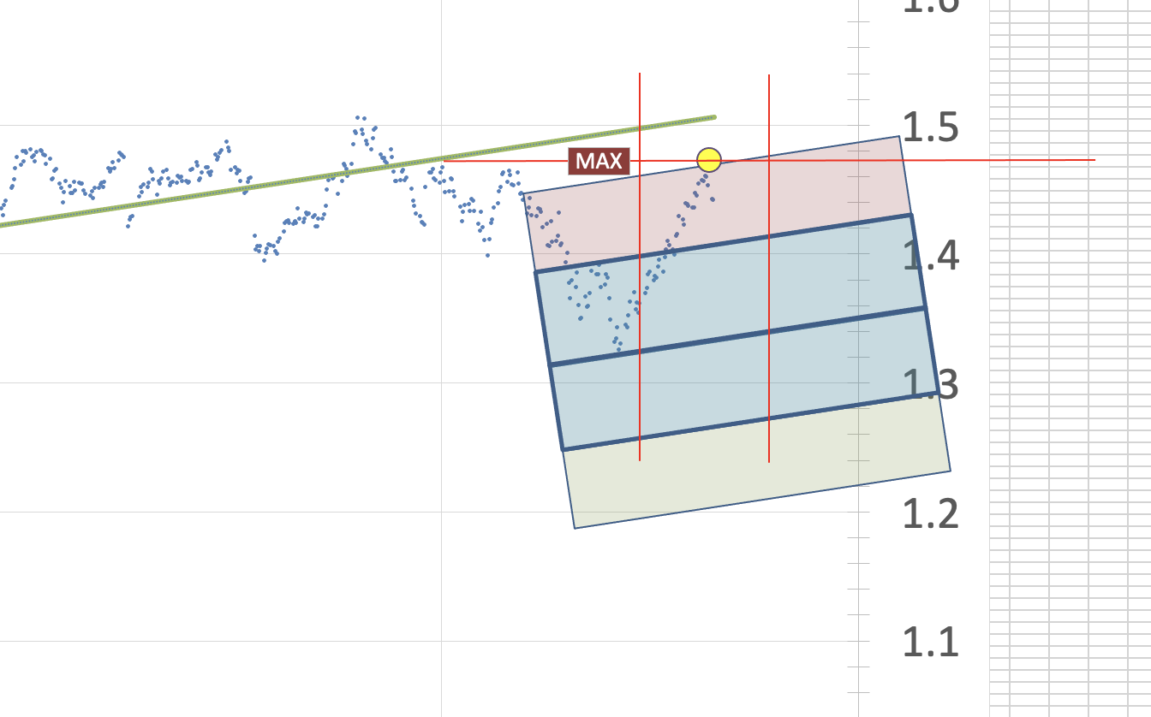
旋轉標準差區間圖, 使之與趨勢線平行 |  |  | 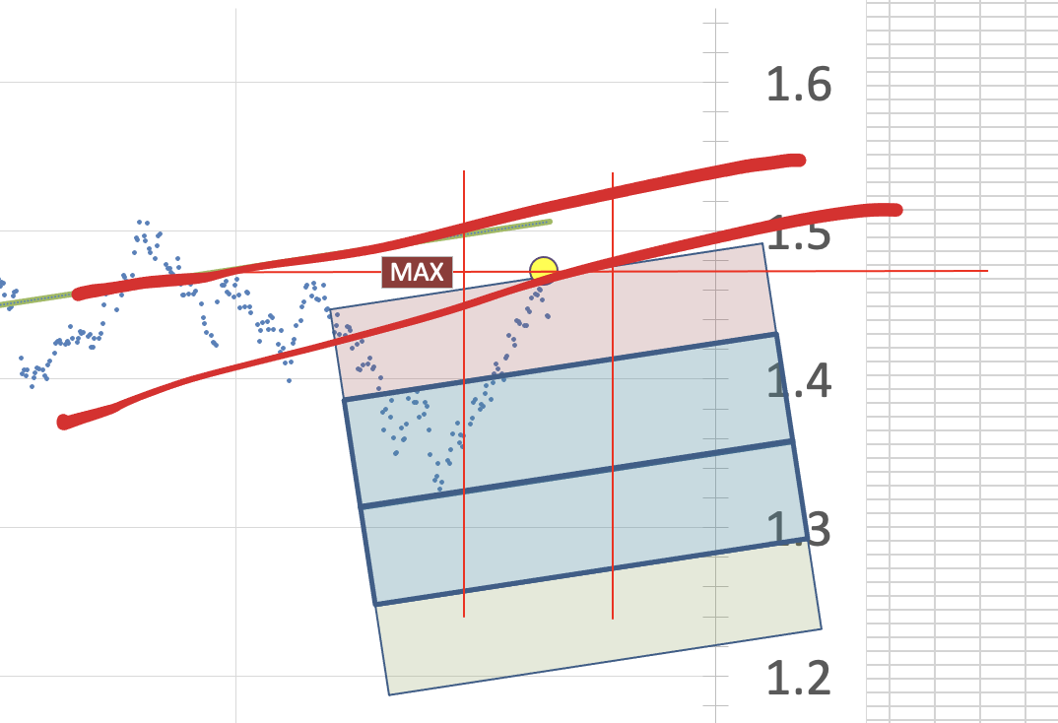
將上標準差的線與區間線的交點交會 |  |  |  | 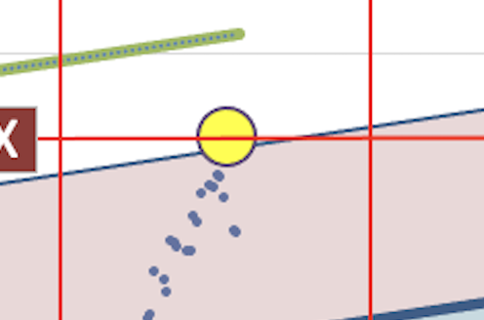
本季最高股價所對應的pe 也代表是高風險區域

